Referencias
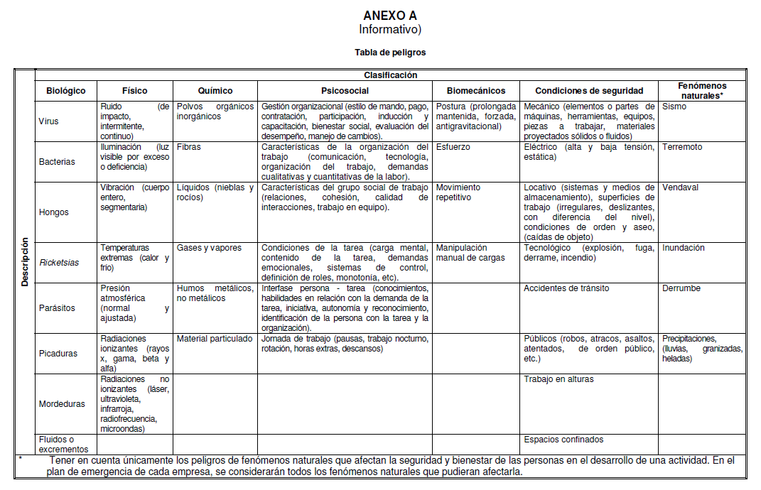
TIPO DE ACTIVIDAD: | R: Rutinaria | NR: No Rutinaria |  | E: Emergencia |  |  |  |  |  |  |  |  | RUTINARIO: Actividad que se desarrolla una vez al día y por siete días a la semana
INCIDENCIA: | D: Directa | I: Indirecta
A.T.:Accidente de trabajo | E.P.: Enfernmedad Profesional | E.C.:Enfermedad común |  | P.O.: Pérdidas operacionales |  |  | D.T.: Daño a terceros |  |  |  |  |  | NO RUTINARIO: Se realiza tres veces a la semana comno mínimo, o una vez en el mes o durante el proyecto

C:CONSECUENCIA | E:EXPOSICION | P: PROBABILIDAD |  | G.P: GRADO PELIGROSIDAD

Clasificación del Riesgo
BAJO |  | MEDIO |  | ALTO

1 | 300 | 301 | 600 | 601 | 1000
 |  |  |  |  | VALORACION DEL RIESGO

Grado de Peligrosidad - PROBABILIDAD
POSIBILIDAD DE QUE LA CONSECUENCIA DEFINIDA, SE PRESENTE
ORIGEN | CLASE |  |  |  |  |  |  |  |  |  |  |  |  | EFECTIVIDAD DEL CONTROL
FISICO | EQUIPOS, COMPRESORES, BOMBAS | Ruido
 | POLVOS VAPORES Y GASES | Equipos, compresores, bombas |  |  |  |  |  |  |  |  |  |  |  | Ninguno | 0.1
 | PARTICULAS | Polvos vapores y gases |  |  |  |  |  |  |  |  |  |  |  | En el trabajador | 0.5
 | RUIDO | Particulas |  |  |  |  |  |  |  |  |  |  |  | Señalización, gestión administrativa y control de ingeniería | 0.8
PROBABILIDAD
MUY BAJA = 1 Cuando es casi imposible que ocurra
BAJA = 3 Cuando es remota pero posible (poco común)
MEDIA = 6 Cuando es muy posible (nada extraño que ocurra)
ALTA = 10 Cuando es inminente (ocurre con frecuencia)
 | TEMPERATURAS ALTAS |  |  |  |  |  |  |  |  |  |  |  |  | Eliminación y sustitución | 1
 | TEMPERATURAS ALTAS Y BAJAS
 | RADIACIONES IONIZANTES |  |  |  |  |  |  |  |  |  |  |  |  | Para hallar el riesgo residual (RR) aplicamos la siguiente fórmula:
 | RADIACIONES NO IONIZANTES
 | ILUMINACION |  |  |  |  |  |  |  |  |  |  |  |  | RR = (Efectividad del control * Valoración del riesgo) – Valoración del riesgo
 | LOCATIVO
SEGURIDAD | FISICO QUIMICO
 | MECANICO
 | FISICO QUIMICO
Grado de Peligrosidad - CONSECUENCIAS
 | ALMACENAMIENTO
 | ELECTRICO
RESULTADO FINAL DE LA EXPOSICIÒN AL PELIGRO
ERGONOMICO | CARGA ESTATICA Y DINAMICA
CONSECUENCIAS
LEVE = 1 Pequeñas heridas, lesiones no incapacitantes o daños menores
MEDIO = 4 Lesiones con incapacidad no permanente o daños superiores al 20%
GRAVE = 6 Lesiones incapacitantes permanentes o daños superiores al 60%
CATASTRÓFICA = 10 Muerte o daños superiores al 90% del capital de la compañía
 | ORGANIZACIÓN DEL TRABAJO, AMBIENTE DE TRABAJO, NIVEL DE RESPONSABILIDAD, CONTENIDO DE LA TAREA
QUIMICO | GASES Y VAPORES
 | POLVOS
 | MECANICO
 | FISICO QUIMICO
 | LIQUIDOS
BIOLOGICO | MICROORGANISMOS
ADMINISTRATIVOS

Grado de Peligrosidad - EXPOSICIÒN

FRECUENCIA CON LA QUE SE EXPONE AL PELIGRO

EXPOSICIÓN
REMOTA = 1 La persona está expuesta al peligro una vez al mes o pocas veces al año
OCASIONAL = 3 Expuesta algunas veces a la semana
FRECUENTE = 6 Algunas veces al día
CONTINUA = 10 Continuamente o muchas veces al día
 |  |  |  |  |  |  |  |  |  |  |  |  |  | Escala de valoración del GP: | 1 | 301 | 601
 |  |  |  |  |  |  |  |  |  |  |  |  |  |  | 300 | 600 | 1000
 |  |  |  |  |  |  |  |  |  |  |  |  |  | Clasificación: | BAJO | MEDIO | ALTO
 |  |  |  |  |  |  |  |  |  |  |  |  |  | Medida de intervención o control: | No se necesita mejorar las medidas de control pero deben considerarse soluciones o mejoras de bajo costo y se deben hacer comprobaciones periódicas para asegurar que el riesgo aún es tolerable. | Se deben hacer esfuerzos por reducir el riesgo y en consecuencia debe diseñarse un proyecto de mitigación o control. Como está asociado a lesiones muy graves debe revisarse la probabilidad y debe ser de mayor prioridad que el moderado con menores consecuencias. | En presencia de un riesgo, no debe realizarse ningún trabajo. Este es un riesgo en el que se deben establecer estándares de seguridad o listas de verificación para asegurarse que el riesgo está bajo control antes de iniciar cualquier tarea.

 |  |  | CONSECUENCIA |  |  |  | EXPOSICIÓN

 |  |  | LEVE | MEDIO | GRAVE | CATASTRÓFICA
 |  |  | 1 | 4 | 6 | 10
PROBABILIDAD | MUY BAJA | 1 | 1 | 4 | 6 | 10 | REMOTA | 1 | 1 | 4 | 6 | 10
 | BAJA | 3 | 3 | 12 | 18 | 30 | OCASIONAL | 3 | 9 | 36 | 54 | 90
 | MEDIA | 6 | 6 | 24 | 36 | 60 | FRECUENTE | 6 | 36 | 144 | 216 | 360
 | ALTA | 10 | 10 | 40 | 60 | 100 | CONTINUA | 10 | 100 | 400 | 600 | 1000

